Very Busy Expressions
Domain | : | espressione
Direction | : | IN[B] = f(OUT[B]) |  | OUT[B] = ^ IN[succ(B)]
Transfer function | : | f(OUT[B]) = gen(B) U (OUT[B] - kill(B))
Meet operation(^) | : | intersezione -> ∩
Boundary | : | IN[exit] = Ø
Initial points | : | IN[B] = Ø

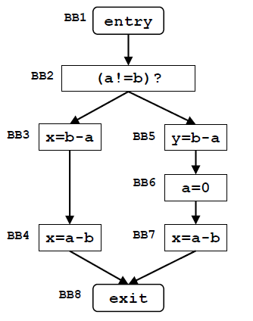
 |  |  |  | ITERAZIONE 0 |  | ITERAZIONE 1 |  | ITERAZIONE 2
 |  |  |  | IN[B] | OUT[B] | IN[B] | OUT[B] | IN[B] | OUT[B] |  | GEN | KILL
 |  |  | BB8 | Ø | // | Ø | // | Ø | // | BB8 | Ø | Ø
 |  |  | BB7 | Ø | Ø | a-b | Ø | a-b | Ø | BB7 | a-b | Ø
 |  |  | BB6 | Ø | Ø | Ø | a-b | Ø | a-b | BB6 | Ø | a-b
 |  |  | BB5 | Ø | Ø | b-a | Ø | b-a | Ø | BB5 | b-a | Ø
 |  |  | BB4 | Ø | Ø | a-b | Ø | a-b | Ø | BB4 | a-b | Ø
 |  |  | BB3 | Ø | Ø | b-a, a-b | a-b | b-a, a-b | a-b | BB3 | b-a | Ø
 |  |  | BB2 | Ø | Ø | b-a | b-a | b-a | b-a | BB2 | Ø | Ø
 |  |  | BB1 | Ø | Ø | b-a | b-a | b-a | b-a | BB1 | Ø | Ø

Dominator Analysis
Domain | : | Basic Block
Direction | : | IN[B] = ^ OUT[pred(b)] |  | OUT[B] = f(IN[B])
Transfer function | : | f(IN[B]) = Ø |  | dom(N) = {n} U (^ dom(p)) p∈pred(n)
Meet operation(^) | : | intersezione -> ∩
Boundary | : | OUT[entry] = entry
Initial points | : | OUT[B] = u

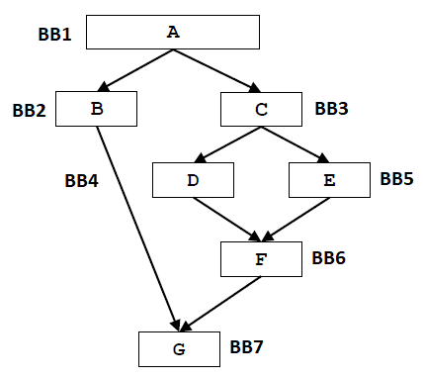
 |  |  |  | ITERAZIONE 0 |  | ITERAZIONE 1 |  | ITERAZIONE 2
 |  |  |  | IN[B] | OUT[B] | IN[B] | OUT[B] | IN[B] | OUT[B]
 |  |  | BB1 | Ø | BB1 | Ø | BB1 | Ø | BB1
 |  |  | BB2 | Ø | u | BB1 | [BB1,BB2] | BB1 | [BB1,BB2]
 |  |  | BB3 | Ø | u | BB1 | [BB1,BB3] | BB1 | [BB1,BB3]
 |  |  | BB4 | Ø | u | [BB1,BB3] | [BB1,BB3, BB4] | [BB1,BB3] | [BB1,BB3, BB4]
 |  |  | BB5 | Ø | u | [BB1,BB3] | [BB1,BB3, BB5] | [BB1,BB3] | [BB1,BB3, BB5]
 |  |  | BB6 | Ø | u | [BB1,BB3] | [BB1,BB3, BB6] | [BB1,BB3] | [BB1,BB3, BB6]
 |  |  | BB7 | Ø | u | BB1 | [BB1, BB7] | BB1 | [BB1, BB7]

Constant Propagation
Domain | : | <var, val>
Direction | : | IN[B] = ^ OUT[pred(b)] |  | OUT[B] = f(IN[B])
Transfer function | : | f(IN[B]) = gen(B) U kill(B) U (OUT[B] - kill(B))
Meet operation(^) | : | intersezione -> ∩
Boundary | : | OUT[entry] = Ø
Initial points | : | OUT[B] = u

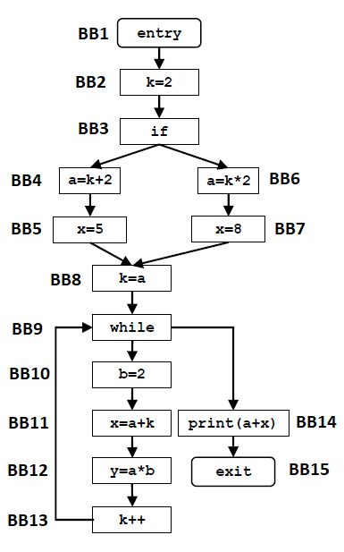
 |  |  |  | ITERAZIONE 0 |  | ITERAZIONE 1 |  | ITERAZIONE 2
 |  |  |  | IN[B] | OUT[B] | IN[B] | OUT[B] | IN[B] | OUT[B]
 |  |  | BB1 |  | u |  | u |  | u
 |  |  | BB2 | Ø | u | u | <k,2> | u | <k,2>
 |  |  | BB3 | Ø | u | <k, 2> | <k, 2> | <k, 2> | <k, 2>
 |  |  | BB4 | Ø | u | <k,2> | {<k,2>;<a,4>} | <k,2> | {<k,2>;<a,4>}
 |  |  | BB5 | Ø | u | {<k,2>;<a,4>} | {<k,2>;<a,4>;<x,5>} | {<k,2>;<a,4>} | {<k,2>;<a,4>;<x,5>}
 |  |  | BB6 | Ø | u | <k,2> | {<k,2>;<a,4>} | <k,2> | {<k,2>;<a,4>}
 |  |  | BB7 | Ø | u | {<k,2>;<a,4>} | {<k,2>;<a,4>;<x,8>} | {<k,2>;<a,4>} | {<k,2>;<a,4>;<x,8>}
 |  |  | BB8 | Ø | u | {<k,2>;<a,4>} | {<k,4>;<a,4>} | {<k,2>;<a,4>} | {<k,4>;<a,4>}
 |  |  | BB9 | Ø | u | {<k,4>;<a,4>} | {<k,4>;<a,4>} | {<a,4>} | {<a,4>}
 |  |  | BB10 | Ø | u | {<k,4>;<a,4>} | {<k,4>;<a,4>;<b,2>} | {<a,4>} | {<a,4>;<b,2>}
 |  |  | BB11 | Ø | u | {<k,4>;<a,4>;<b,2>} | {<k,4>;<a,4>;<b,2>;<x,8>} | {<a,4>;<b,2>} | {<a,4>;<b,2>}
 |  |  | BB12 | Ø | u | {<k,4>;<a,4>;<b,2>;<x,8>} | {<k,4>;<a,4>;<b,2>;<x,8>;<y,8>} | {<a,4>;<b,2>} | {<a,4>;<b,2>;<y,8>}
 |  |  | BB13 | Ø | u | {<k,4>;<a,4>;<b,2>;<x,8>;<y,8>} | {<k,5>;<a,4>;<b,2>;<x,8>;<y,8>} | {<a,4>;<b,2>;<y,8>} | {<a,4>;<b,2>;<y,8>}
 |  |  | BB14 | Ø | u | {<a,4>} | {<a,4>} | {<a,4>} | {<a,4>}
 |  |  | BB15 | Ø |  | {<a,4>} |  | {<a,4>}

 |  |  |  | GEN | KILL
 |  |  | BB1 | Ø | Ø
 |  |  | BB2 | {<k,2>} | Ø
 |  |  | BB3 | Ø | Ø
 |  |  | BB4 | {<a,k+2>} | Ø
 |  |  | BB5 | {<x,5>} | Ø
 |  |  | BB6 | {<a,k*2>} | Ø
 |  |  | BB7 | {<x,8>} | Ø
 |  |  | BB8 | {<k,a>} | {<k,2>}
 |  |  | BB9 | Ø | Ø
 |  |  | BB10 | {<b,2>} | Ø
 |  |  | BB11 | {<x,a+k>} | {<x,5>;<x,8>}
 |  |  | BB12 | {<y,a*b>} | Ø
 |  |  | BB13 | {<k,a+1>} | {<k,a>}
 |  |  | BB14 | Ø | Ø
 |  |  | BB15 | Ø | Ø

